상품제안서
아이랩 윈드 블라스터 에어건 청소기 140,000RPM | 상품코드: S47740

 |  |  |  |  |  |  | 02-713-8555 | www.synergygift.co.kr
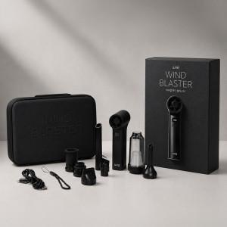 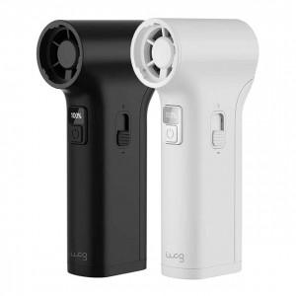 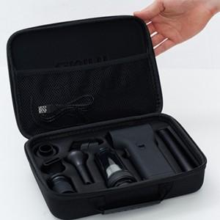

【상세/제작정보】 | 일상, 차량, 캠핑, 사무실까지 활용 가능한 올인원 에어건

【인쇄/포장옵션】 | 레이저 / 포장지포장

【공급단가】 | 수량 | 10~ | 50~ | 100~ | 300~ | 500~
*VAT별도 | 단가 | 50,700원 | 46,100원 | 44,900원 | 43,700원 | 42,900원

【상품 URL】 | https://www.synergygift.co.kr:443/src/goods_detail.php?gdno=47740

